Sébastien
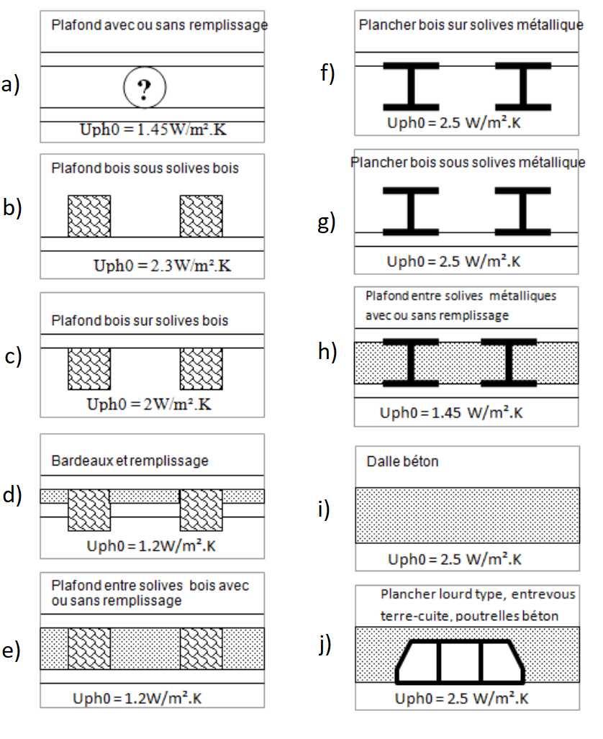
Nombre de dispositifs | Porteur du dispositif | Revêtement extérieur du dispositif | Type de toiture | Catégorie Uph0 de 3CL
6 | DALLE BETON | GRAVIER | terrasse | i, j
7 | STRUCTURE BOIS | ARDOISE | combles | a, c, d, e
1 | STRUCTURE BOIS | COUVERTURE ZINC
5 | STRUCTURE BOIS | TUILE | combles | a, b, c, d, e
1 | STRUCTURE BOIS | TUILE
2 | STRUCTURE BOIS | TUILE CANAL
1 | STRUCTURE BOIS | TUILE MECANIQUE
1 | STRUCTURE BOIS | TUILE PLATE
1 | STRUCTURE BOIS | TUILE ROMAINE
6 | STRUCTURE METAL | TOLE | terrasse | f, g, h
3 | STRUCTURE METAL | DOUBLE VITRAGE | serre | -
4 | STRUCTURE METAL | SIMPLE VITRAGE

 |  |  |  | a, d, f, g, j ?

